CAMPI

REPORTE DE EXAMEN VISUAL

 |  | NOMBRE : |  |  |  |  | EDAD:
 |  | EMPRESA: |  |  |  |  | FECHA:

ANTECEDENTES OFTALMOLOGICOS DE IMPORTANCIA
USO DE LENTES: |  |  | DESDE HACE CUANTO TIEMPO USA LENTES:
CIRUGIAS OCULARES: |  |  | CAUSA DE LA CIRUGIA:
PADECE DIABETES: |  |  | TIEMPO DE EVOLUCION:
PADECE HIPERTENSION ARTERIAL: |  |  | TIEMPO DE EVOLUCION:
AGUDEZA VISUAL OJO DERECHO: | SIN LENTES: |  | CON LENTES: |  | CERCANA SIN LENTES: |  | CERCANA CON LENTES:
AGUDEZA VISUAL OJO IZQUIERDO: | SIN LENTES: |  | CON LENTES: |  | CERCANA SIN LENTES: |  | CERCANA CON LENTES:
 | OJO IZQUIERDO |  |  |  | OJO DERECHO
MOVIMIENTOS OCULARES: | PRESENTES, NORMALES |  |  |  | PRESENTES, NORMALES
REFLEJOS PUPILARES: | CONSENSUAL, DE CONVERGENCIA Y ACOMODACIÓN PRESENTES, CONSERVADOS Y SIN DATOS PATOLOGICOS. |  |  |  | CONSENSUAL, DE CONVERGENCIA Y ACOMODACIÓN PRESENTES, CONSERVADOS Y SIN DATOS PATOLOGICOS.
PUPILAS | ISOCORICAS Y NORMOREFLEXICAS |  |  |  | ISOCORICAS Y NORMOREFLEXICAS
CONJUNTIVA: | SIN DATOS PATOLOGICOS |  |  |  | SIN DATOS PATOLOGICOS
ESCLERA: | SIN ALTERACIONES. |  |  |  | SIN ALTERACIONES.
FONDO DE OJO: | RETINA, COROIDES, FOVEA, MACULA, PAPILA OPTICA Y VASOS RETINIANOS NORMALES, SIN DATOS PATOLOGICOS |  |  |  | RETINA, COROIDES, FOVEA, MACULA, PAPILA OPTICA Y VASOS RETINIANOS NORMALES, SIN DATOS PATOLOGICOS
ANEXOS Y GLANDULAS DE MEIBOMIO, CONJUNTIVALES, LAGRIMAL: | SIN ALTERACIONES. |  |  |  | SIN ALTERACIONES.
CAMPIMETRIA DE CONFRONTACION |  |  |  |  | 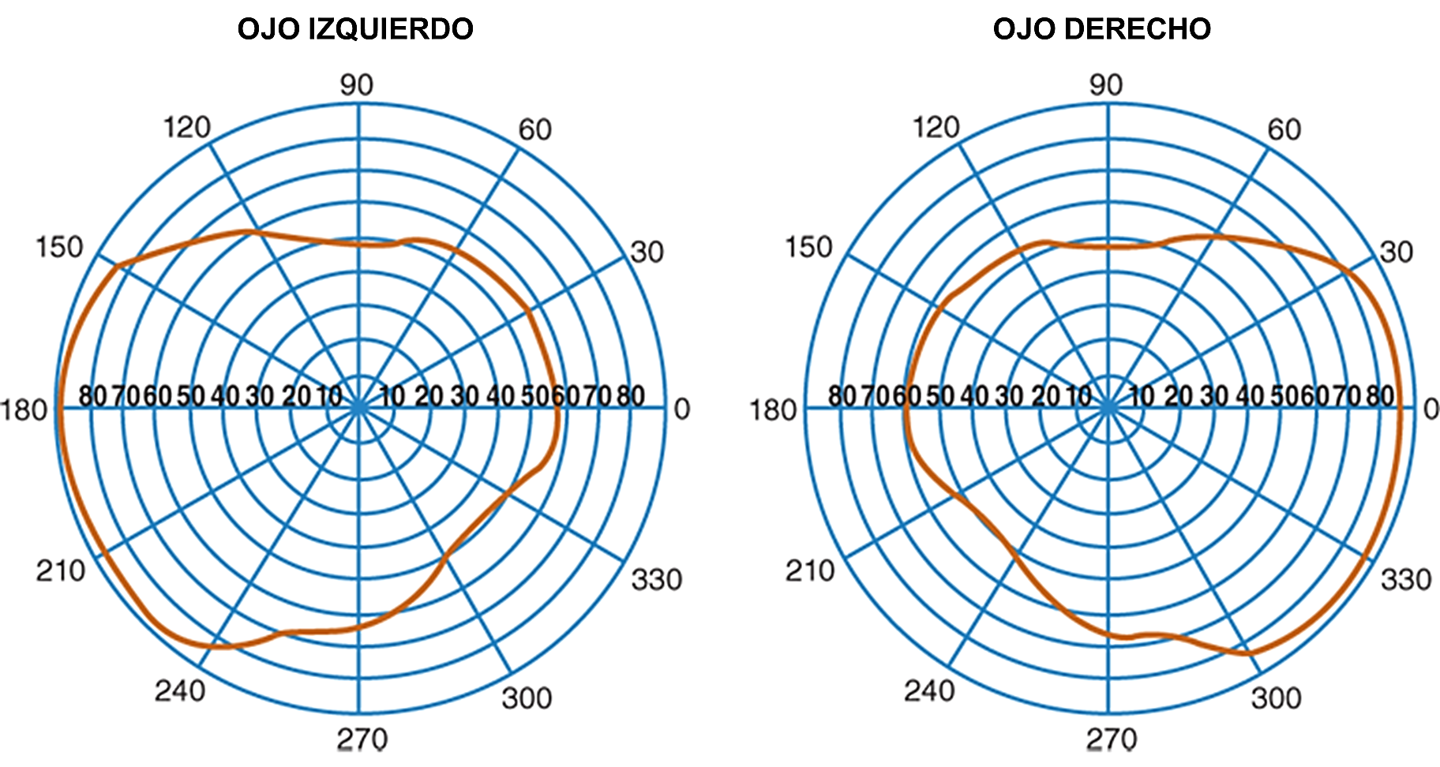
 | CAMPOS VISUALES DENTRO DE PARAMETROS NORMALES |  |  |  | CAMPOS VISUALES DENTRO DE PARAMETROS NORMALES
PRUEBA DE ISHIHARA: | Favor de especificar en el recuadro el número referido por el paciente

OJO DERECHO | 12 | 45 | 3 | 5 | 2 | 26 | 74
OJO IZQUIERDO | 12 | 45 | 3 | 5 | 2 | 26 | 74

IMPRESION DIAGNOSTICA: | AGUDEZA VISUAL NORMAL, CAMPOS VISUALES EN PARAMETROS NORMALES, SIN ALTERACION EN DISCRIMINACION DE COLORES

APTITUD SEGÚN HALLAZGOS FÍSICOS | OFTALMOLOGICAMENTE APTA PARA LABORAR

RECOMENDACIONES: | VALORACION OFTALMOLOGICA ANUAL

 | REALIZÓ EXAMEN |  | REVISÓ EXAMEN |  |  | NOMBRE
 | DRA. |  |  |  |  | DEL PACIENTE
 | CED.PROF

 |  |  |  |  |  |  | FORMATO: | 005-2018

